Dicas
FP
AULA: O QUE VOCÊ PRECISA SABER ANTES DE CRIAR UM DASHBOARD

Passos
 | 1 | Estrutura de um Dashboard
 | 2 | Sequência de Construção

01-Estrutura
FP
AULA: O QUE VOCÊ PRECISA SABER ANTES DE CRIAR UM DASHBOARD

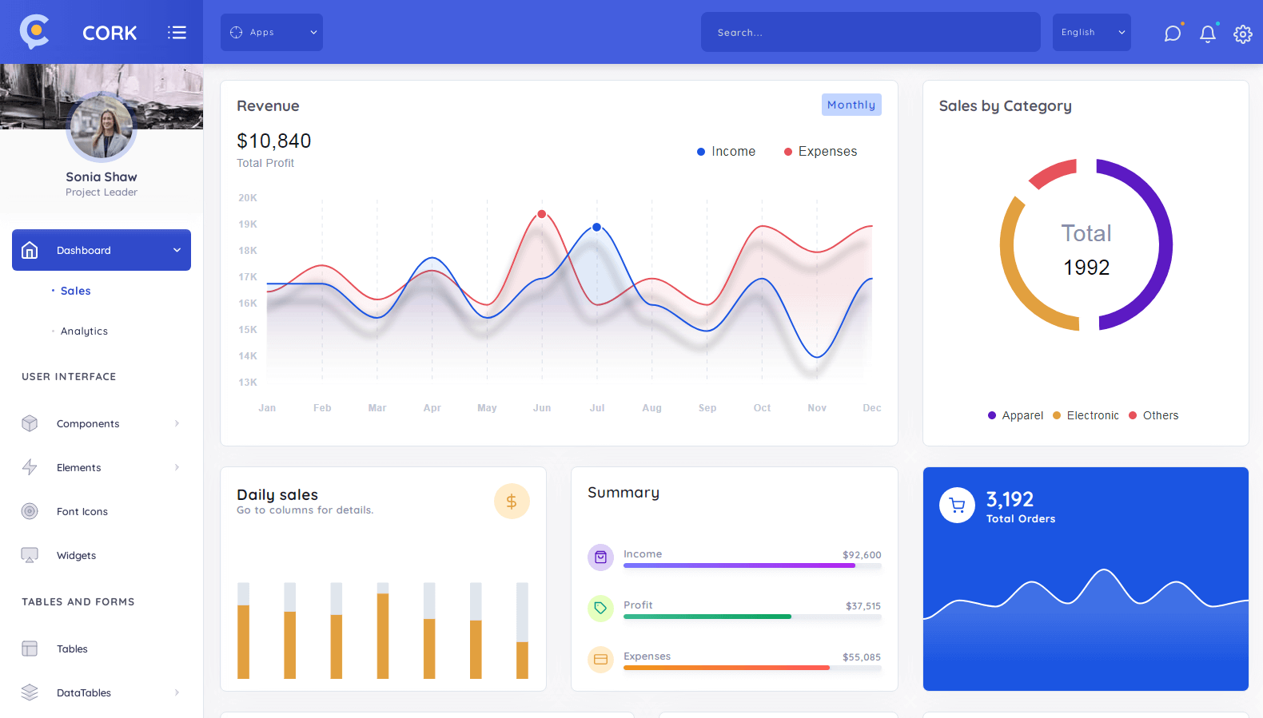

02-Sequência
FP
AULA: O QUE VOCÊ PRECISA SABER ANTES DE CRIAR UM DASHBOARD

PASSO 1

 | Estrutura Básica: Criação Tabelas Básicas e Layout Base

PASSO 2

 | Fórmulas e Configurações: Criação das Fórmulas e Planilhas de Configuração

PASSO 3

 | Relatórios e Gráficos Criação das Telas de Dashboards e Relatórios

PASSO 4

 | Design e Layout Formatação do Design e Layout Final

